2 užduotis
Parduotuvė |  |  |  | V.Pavardė
 |  |  |  | klasė
 |  |  |  | data

Prekė | Kiekis | Kaina | Suma | Nuolaida | Suma su nuolaida | PVM | Mokėti
Obuoliai, kg | 61 | 1.3
Tortas „Jaunystė", kg | 64 | 13.02
Cukrus, kg | 38 | 2.95
Pieštukas | 47 | 1.59
Druska, kg | 16 | 0.78
Bananai, kg | 40 | 2.2
Jogurtas „jo", kg | 47 | 2.49
Prieskoniai „Vegeta" 100g, vnt | 62 | 2.4
Prieskoniai žuviai 75g, vnt | 31 | 0.65
Min. vanduo „Rasa" 2,0 l, vnt | 59 | 1.46
Persikų sultys „Cido“ | 63 | 3.65
VISO:
 | PVM | 18%

Nuolaida ="Taip", jei kiekis>20; "Ne" - priešingu atveju.
N_suma = Suma*30%,
jei kiekis > 30; Suma*20%,
jei kiekis > 20; Suma*10%,
jei kiekis > 10; 0

4 užduotis
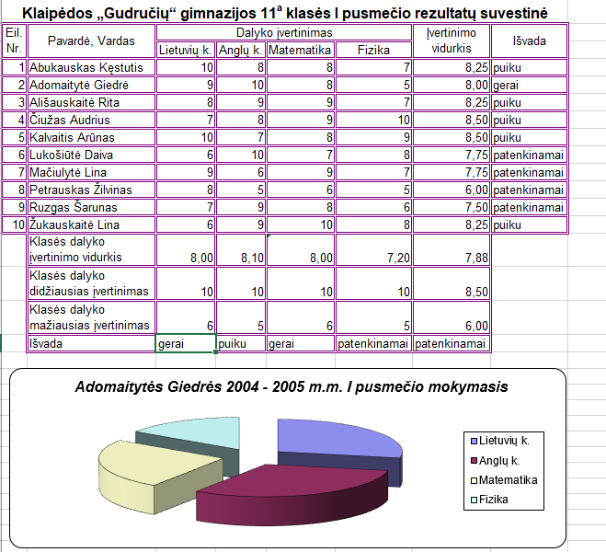
Sukontruokite panašią lentelę kaip duota paveikslėlyje. Vidurkius, mažiausius ir didžiausius pažymius apskaięiuokite panaudodami funkcijas.
Išvadas skaičiukite naudodami funkciją IF: jei vidukis 10 tai puiku, jei 8-9 tai labai gerai, jei 6-7 tai gerai.

